Detailed Audit Log
DETAILED AI AUDIT LOG

Entry # | Prompt Type | Stage/Component | Problem/Context | Prompt to AI | AI Response (Summary) | Human Delta & Reflection | Evidence
001 | DECISION | Decomposition | Xây dựng prompt chuẩn và chia tasks cho gemini và deepseek v4 | DesktopV2.css DesktopV2.html desktop.md game_main.png game_shot_1.jpg game_shot_2.jpg game_shot_3.jpg game_shot_4.jpg arrow_left.png arrow_right.png event_banner.png gift_card.png impression_banner.jpg logo_steam.png panel_image.png rank_icon.svg tôi đang thiết kế trang web giống steam với cấu trúc html giống như file .md và đây là toàn bộ nguồn ảnh và code hiện tại tôi đang làm hãy hoàn thiện với cấu trúc như .md và UI như steamscreencapture-store-steampowered-2026-08-09-22_08_47.png màu sắc thiết kế giống steam. Trả về cho tôi hai file .css và .html nếu có thêm ảnh thì trả về ảnh bạn đã thêm. ĐÓ là yêu cầu tôi muốn nhưng giờ bạn không thể phân tích ảnh nên hãy tạo Prompt chuẩn chia thành các task, task nào liên quan tới hình ảnh layout của steam thì tạo câu prompt cho Gemini xử lý, sau khi gemini xử lý trong câu prompt yêu cầu gemini đưa ra phân tích đầu ra cho deepseek V4 pro có thể hiểu được, và task nào liên quan tới nhận phân tích từ gemini generate code html và css dựa vào file .md và layout của steam thì tạo prompt chuẩn cho deepseek v4 | AI trả về các câu prompt ứng với từng task theo thứ tự từ trên xuống, mỗi task phần nào xử lý ảnh sẽ tạo prompt cho gemini phân tích và trả về chuỗi json mô tả. Phần nào tạo code sẽ tạo prompt cho deepseek v4 và thêm chuỗi json mà gemini đã phân tích. | Chia task phù hợp với từng phần trong file .md Bao gồm đầy đủ bối cảnh chung và đầu ra mong muốn Có chia các task dựa theo tính chất xử lý ảnh, hay tạo code | 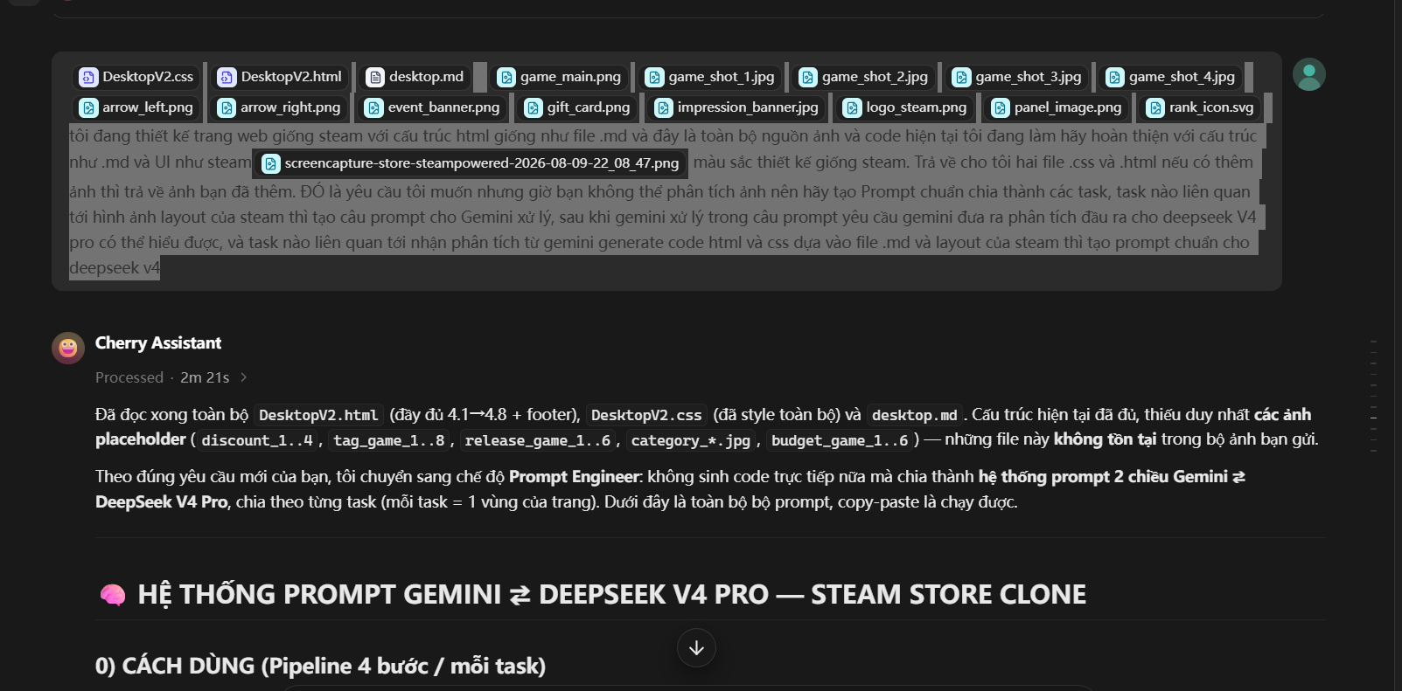
002 | DECISION | Algorithms | Tạo prompt phân tích ảnh phần release-section cho gemini theo template AI đã đề xuất | [ĐÍNH KÈM: ảnh vùng banner sự kiện (full-width) + vùng "Discounts & Events"] KHỐI 0 — BLOCK BỐI CẢNH CHUNG: Pasted text.txt NHIỆM VỤ: A) .main-content__event: banner ngang full-width (src="../Image/event_banner.png"). Đo chiều cao (gợi ý 25vh), độ bo góc, cách lề trên/dưới. B) .discount-event: header gồm tiêu đề "Discounts & Events" trắng đậm 1.375rem + nút "See More" nền xám chữ đen, viền rgba(102,192,244,0.4), bo 0.125rem. C) .game-discount: bố cục 3 cột — 2 cột banner ĐƠN + 1 cột banner ĐÔI xếp chồng. Mỗi banner có NHÃN dải màu gradient (WEEKEND DEAL / TODAY'S DEAL / FRANCHISE SALE) chữ trắng in hoa cỡ nhỏ, nằm CHỒM LÊN mép trên banner (top âm bằng nửa chiều cao nhãn). Phía dưới mỗi banner, căn phải, là ô giá: badge -XX% nền #4c6b22 chữ #a4d007 + khối #171a21 chứa giá gạch ngang xám + giá giảm trắng. Đo: tỷ lệ banner đơn vs đôi (đơn cao ~18.75rem, đôi cao ~2/5 đơn), khoảng cách cột, vị trí nhãn màu (gradient tím-hồng hoặc xanh-cyan tùy banner). KHỐI 1 — HỢP ĐỒNG LAYOUT SPEC: PHẦN KẾT THÚC: Trả về DUY NHẤT một JSON hợp lệ theo schema dưới đây, KHÔNG kèm markdown, KHÔNG giải thích, KHÔNG thêm chữ nào bên ngoài JSON. Schema (điền đầy đủ; kích thước đo được từ ảnh, đơn vị rem): { "meta": { "task": "TÊN_TASK", "md_block": "TÊN_CÂY_MD_TƯƠNG_ỨNG" }, "design_tokens": { "extra_colors": {"ten_mau_moi": "#hex"}, "extra_spacing": {} }, "layout": [ { "block": ".tên-block", "display": "flex|grid|block|absolute", "direction": "row|column", "justify": "...", "align": "...", "gap": "...", "padding": "...", "margin": "...", "background": "...", "border": "...", "dimensions": "width x height", "children": [ /* lặp lại cấu trúc trên cho từng phần tử con, kèm "text": "nội dung chữ", "state": "active|normal|hover" nếu có */ ] } ], "states": [ { "selector": ".tên-block", "hover|focus|active": { "thuộc-tính": "giá-trị" } } ], "assets": [ { "src": "../Image/ten_file", "role": "mô tả vai tr | AI trả về chuỗi json gồm các property để styling sau khi đã phân tích hình ảnh, layout của web | Tạo chuỗi json bao gồm đầy đủ các thuộc tính của mỗi block | 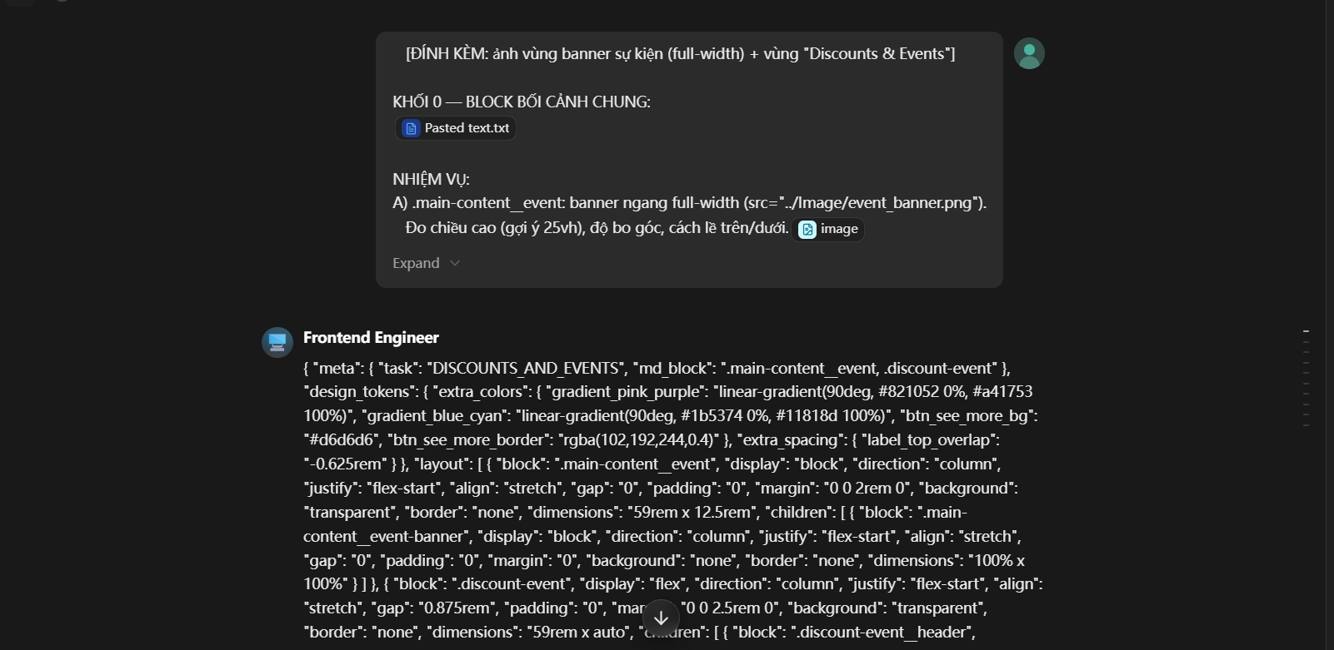
003 | DECISION | Algorithms | tạo prompt tạo code phần release-section cho deepseek sau khi có chuỗi json phân tích hình ảnh | Pasted text.txt KHỐI 0 — BLOCK BỐI CẢNH CHUNG: (dán KHỐI 0 vào đây) LAYOUT SPEC CỦA GEMINI (dán nguyên JSON mà Gemini TASK 3 trả ra vào đây) CÂY CẤU TRÚC .md TƯƠNG ỨNG (bắt buộc khớp): - .main-content__event - .main-content__event__image : src="../Image/event_banner.png", alt="Event" - .discount-event - .discount-header - .discount-header__title : "Discounts & Events" - .discount-header__button : "See More" (a href="#") - .game-discount - .arrow.arrow__left / .arrow.arrow__right - .discount-content - .discount-detail (BANNER ĐƠN 1) - .game-discount-content - .game-discount-content__name : "WEEKEND DEAL" - .game-discount-content__image : src="../Image/discount_1.png" - .price-box : -35% | 146.000₫ (gạch) | 95.000₫ - .discount-detail (BANNER ĐƠN 2) - .game-discount-content - .game-discount-content__name : "TODAY'S DEAL" - .game-discount-content__image : src="../Image/discount_2.png" - .price-box : -66% | 133.000₫ | 45.000₫ - .discount-detaildb (BANNER ĐÔI) - .game-discount-contentdb 1 - .game-discount-content__name : "TODAY'S DEAL" - .game-discount-content__image : src="../Image/discount_3.png" - .price-box : -75% | 65.000₫ | 16.000₫ - .game-discount-contentdb 2 - .game-discount-content__name : "FRANCHISE SALE" - .game-discount-content__image : src="../Image/discount_4.png" - .price-box : -50% | 500.000₫ | 250.000₫ - .transition : .transition__button x5 DỮ LIỆU BẮT BUỘC GIỮ NGUYÊN: nhãn, tỷ lệ %, giá (dấu chấm ngàn + ₫). NHIỆM VỤ: 1. Kiểm tra spec Gemini vs code hiện có (mục 4.2, 4.3 + CSS .main-content__event, .discount-event dùng biến --banner-img-h:18.75rem và --banner-img-double). Báo "KHỢP" nếu đúng, lệch thì xuất HTML/CSS sửa. 2. Đặc biệt kiểm tra: nhãn .game-discount-content__name top âm = nửa chiều cao nhãn; banner đôi dùng .discount-detaildb xếp 2 khối .game | AI so sánh code hiện tại xem có lệch với yêu cầu hay không, lệch thì tạo code chỉnh sửa, và thêm code mới cho cả html và css | So sánh được sự chênh lệch giữa code cũ và yêu cầu hiện tại Chỉnh sửa code theo đúng tên và cấu trúc layer đã tạo trong file .md | 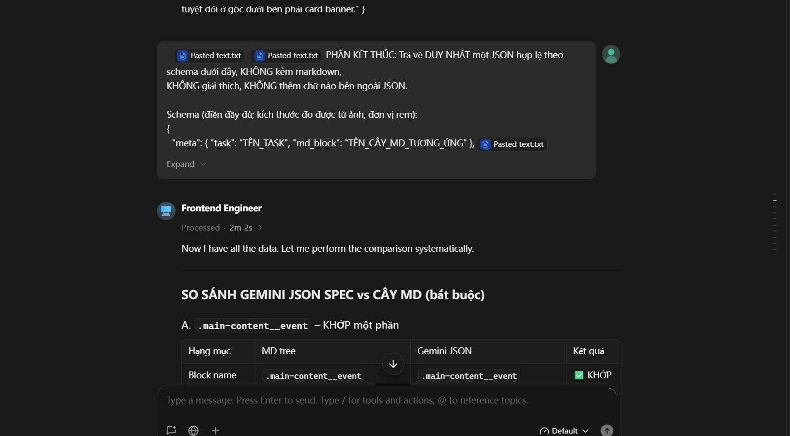
004 | DECISION | Algorithms | Chỉnh sửa lại các phần code đã tạo nhưng chưa đúng ý | - .footer - .footer-content - .footer-brand - .footer-brand__steamLogo - .footer-brand__valveLogo - .footer-content__copyright - .footer-social - .footer-social__youtube - .footer-social__bsky - .footer-social__facebook - .footer-social__X - .footer-links - .footer-links__title - .footer-links__target - .footer-links__target - .footer-links__target - .footer-links__target - .footer-links__target - .footer-links - .footer-links__title - .footer-links__target - .footer-links__target - .footer-links__target - .footer-links__target - .footer-links__target - .footer-links - .footer-links__title - .footer-links__target - .footer-links__target - .footer-links__target - .footer-links__target - .footer-links__target - .footer-links - .footer-links__title - .footer-links__target - .footer-links__target - .footer-links__target - .footer-links__target - .footer-links__target chỉnh lại css cho giống với steam, phần .footer-content phải nằm ngang với footer-links và nằm bên trái | AI phân tích so sánh code và chỉnh sửa lại code cho phù hợp với yêu cầu | Chỉnh sửa code theo đúng ý muốn và yêu cầu Bám sát phần cấu trúc layer đã cung cấp | 